对账
订单号 | 入住日期 | 离店日期 | 应收 |  |  |  | ,
999224342549205 | 2023-07-17 | 2023-07-19 | 362 | 362.00 | 3405605 | 0 | ,3405605 | 直采
999225027351272 | 2023-07-18 | 2023-07-19 | 33.06 | 33.06 | 3569395 | 0 | ,3569395 | 直采
999225384148006 | 2023-07-17 | 2023-07-19 | 610.58 | 610.58 | 3647003 | 0 | ,3647003 | 直连
999225386114162 | 2023-07-18 | 2023-07-19 | 121.74 | 121.74 | 3647591 | 0 | ,3647591 | 直连

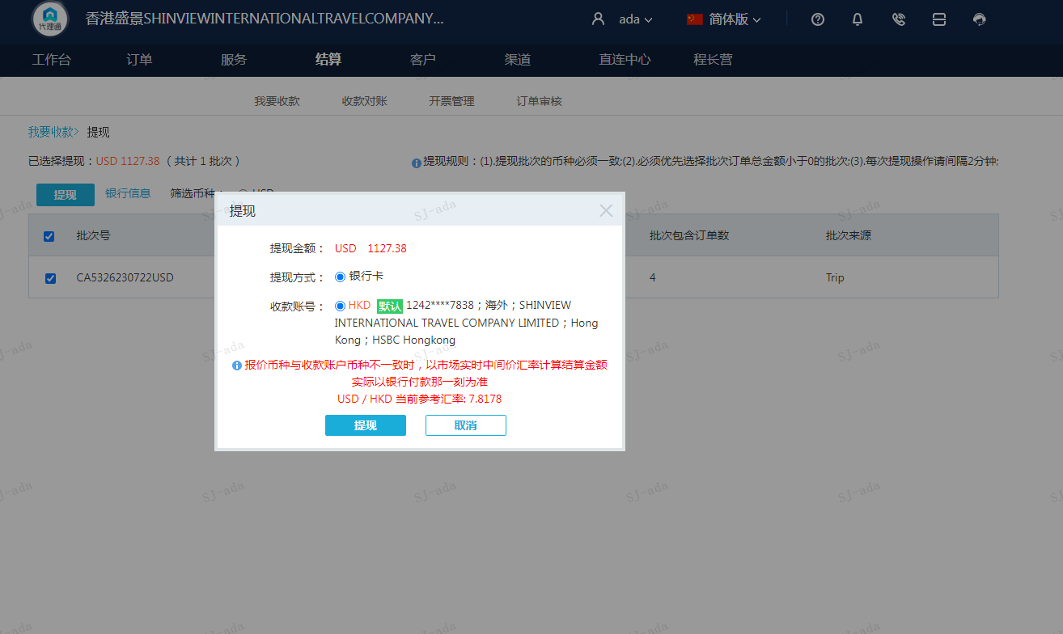
 |  |  | 1127.38
 |  |  | USD1127.38

A230722093809911 | 732.32 | 5725.13
A230722093909911 | 395.06 | 3088.5
USD / HKD 当前参考汇率: 7.8178 | 1127.38 | 8813.63
总计：1127.38 USD/ 8813.63 HKD

